Задание 1
 | Комментарий
1. Почему практики тест-дизайна нельзя применять сразу после получения требований?
Прежде чем перейти к техникам тест дизайна нам потребуются в первую очередь изучить получение требования нередко в самих требованиях встречаются недочеты, правильным решением будет провести общий тест анализ (декомпозировать и визуализировать) и выявить серые зоны а только после приступать к тест дизайну.
2. В какой ситуации классы эквивалентности и граничные значения могут существовать по отдельности? Аргументируй свой ответ и приведи примеры.
В 95% случаев они комбинируются и можно сказать что они не могут существовать друг без друга, но это не так можно можно взять в пример числа от 5 до 10, 5 и 10 это сами границы класса вне класса граничных значений не будет, например список стран или же список ресторанов - НАБОР- у набора отсутствуют границы, определить границы можно только у классов,которые представляют собой диапазон.
3. Что такое эквивалентность? Что такое класс эквивалентности?
Эквивалентность это равноценное соотношение чему либо, то есть в нашем случае если в диапазоне от 5 до 10 программа отвечает одинаково это и будет эквивалентность. Класс эквивалентности это диапазон значений или набор чисел или интервалов с границами отвечающий одинаковыми значениями как в примере выше.
4. Можно ли исключить проверку в середине диапазона в пользу проверок на границах, входящих в диапазон? Аргументируй свой ответ.
Нельзя, так как если система не работает при значениях внутри класса эквивалентности, то она не будет работать при значениях на границе. Проверка только на ГЗ не может гарантировать отсутствие ошибки внутри диапазона (в середине). Исключением может быть маленький диапазон, например: ограничение от 3 до 6 символов. Проверки ГЗ внутри диапазона 4 и 5 будут исчерпывающими.
5. Представь, что тебе нужно протестировать форму: у каждого поля есть валидатор. Результат работы формы зависит от комбинации данных в полях. Какие практики тест-дизайна следует применить и почему? Аргументируй свой ответ.
1. Выделение классов эквивалентности - данная техника может применяться для проверки валидации пароля, логина и подобных полей 2. Проверка граничных значений - эта техника необходима, если есть ограничения на символы в пароле, логине и т.д, т.к можно выделить классы эквивалентности и после этого проверить граничные значения. Также если есть набор данных, то данная техника тоже необходима 3. Попарное тестирование - данная техника необходима для того, чтобы оптимизировать проверки, т.к уменьшается набор браузеров, разрешений и ОС на которых необходимо протестировать форму
6. Какими способами можно оптимизировать количество проверок при работе с таблицами принятия решений? Аргументируй свой ответ.
Попарное тестирование поможет сократить кол-во проверок и оптимизировать их не затрагивая и не пропуская важных проверок а исключит лишь аналогичные, ненужные варианты проверок.
7. Опиши, чем чек-лист отличается от тест-кейсов. Приведи примеры, где применяют и то, и другое.
Тест кейс более детальный в отличии от чек листа в современных компаниях чаще используют чек листы так как они экономят достаточно времени и сил для тестирования, тест кейс более понятных в своем роде в отличии от второго, если с чек листом могут возникнуть непонимания то с тест кейсом сможет разобраться и обычный пользователь. В пример где используют чек листы и тест кейсы можно привести из Принципов тестирования "Тестирование зависит от контекста" исходя из него можно понять что их комбинируют в тех случаях где есть жизненно важные системы: медицина,банковская система авиация, ракетостроение... В некоторых компаниях комбинацию используют для понимания работы для новеньких сотрудником если опытные специалисты привыкли работать с чек листами и хорошо знают внутреннюю систему то новичкам для понимания дают тест кейсы.
8. Как правильно составить баг-репорт? Какие элементы баг-репорта — обязательные? Почему?
Для начала нужно убедиться что баг еще не оформили, далее важным будет понятное заполнение обязательных полей баг репорта о обязательных полях будет ниже, заголовок одна из важнейших частей баг репорта она имеет в себе саму проблему ее местонахождение и доп информацию которая поможет прочесть баг репорт так как понимаете его вы, заголовок должен быть написан чать ФР а не ОР и отвечать на вопросы ЧТО? ГДЕ? КОГДА?. Обязательные поля для баг репорта выглядят так: ID, Заголовок, Шаги Воспроизв-я, ФР и ОР, Окружение и Приоритет - данные элементы обязательные тк они дают основную инф-ю о баге. Также обязательные поля могут отличатся в зависимости от компании в которой вы работаете в некотором случае Скриншот относят к обязательным в некоторых Окружение не обязательно. 1. ID - это уникальный идентификатор бага, баги не должны повторяться, иначе будет путаница 2. Заголовок - описывает вкратце суть дефекта 3. Фактический и ожидаемый результаты - разработчик должен понимать что именно ему нужно исправить, а также должен понимать какой результат ожидает пользователь 4. Шаги выполнения - разработчик должен суметь выполнить баг 5. Приоритет - степень важности бага, если времени до релиза остается мало, то будут исправлять баги с высоким приоритетом 6. Окружение - баг может появится на определенном устройстве или же браузере, поэтому окружение необходимо писать 7.Скриншот(если обязательный) - поможет увидеть как выглядит ошибка глазами тестировщика
9. По каким правилам составляют заголовок баг-репорта? Что будет, если составить заголовок неправильно?
Заголовок должен отвечать на вопрос ЧТО? ГДЕ? КОГДА? и отвечать на Ф.Р. а не на Ожидаемый. Неправильное составление заголовка может привести к непониманию со стороны разработчика и баг может попросту не воспроизвестись или же его просто не найдут.
10. Из чего состоит клиент-серверная архитектура приложения? Кратко опиши функциональность каждого элемента.
Клиент - это Юзер который пользуется продуктом который мы тестируем. Сервер - система к которой обращается Юзер для получения данных. Сеть - система из нескольких устройств, которая помогает клиенту и серверу обмениваться данными. Также клиент-серверная архитектура может быть 2-х уровневая и 3-х уровневая если в пример берём второе то в наш круг добавляется База данных то место где храниться информация и системе записи о пользователях и.т.д.
11. Опиши этапы обработки запроса после того, как в адресную строку браузера вводят URL: https://yandex.ru.
Чтобы сэкономит время браузер ищет информацию в системе и кэше а именно Адрес сервера. Адрес сервера — это уникальный набор цифр, который называется IP-адресом. Например, для https://yandex.ru.— это сервер 85.119.149.83. 1. Браузер отправляет запрос к DNS-серверам 2. Браузер устанавливает соединение с сервером 3. Браузер отправляет HTTP-запрос, чтобы получить контент сайта 4. Сервер обрабатывает запрос 5. Сервер отправляет ответ браузеру 6. Браузер обрабатывает полученный ответ и «рисует» веб-страницу 7. Браузер распаковывает полученный ответ и постепенно начинает отображать полученный контент на экране пользователя
12. Что такое кэш? Зачем он нужен? Какое правило нужно соблюдать при работе с кэшем в тестировании?
Кэш это данные которые сохраняются у Клиента дабы оптимизировать следующие посещение Сайта, если это игра то быстрая загрузка к исходному сохранению, если ПО то в случае сбоя ПК он восстановит систему из резервной копии которая закэширована. Хоть и кэш помогает оптимизировать время но он может привести и к непредвиденным ошибкам, допустим мы зарепортили баг и отправили на доработку и после получили RE-TEST но у нас попрежнему воспроизводиться тот же быг и проблема в том что кэш загружает страницу и воспроизводит прежний баг хотя он был пофикшен. В тестировании рекомендуется перед началом работы чистить кэш дабы не возникало подобных ошибок.
13. Ты знаешь, что есть протоколы HTTP и HTTPS. - Чем отличаются HTTP и HTTPS? В каких случаях не стоит пользоваться HTTP? - Из каких компонентов состоит HTTP запрос: за что отвечает каждый? - Какие HTTP-методы ты знаешь? За что они отвечают? Приведи примеры применения разных методов. - Что такое код HTTP-ответа? Какие коды бывают?
HTTP - это протокол передачи данных между браузером и сервером он является открытым протоколом передачи данных. HTTPS - по сути тот же протокол но имеющий в себе опцию шифрирования данных и проверки безопасности. В текущий момент используют в >части HTTPS как более безопасный вид передачи данных и даже некоторые браузеры выводят предупреждения когда сайт использует протокол HTTP. Стартовая строка - состоит из трёх элементов: метода, пути до ресурса и версии протокола. Например, GET / HTTP/2.0. Метод - указывает действие: сервер принимает его в обработку. Самые распространённые — GET и POST. Заголовки запроса - Это дополнительная информация от клиента серверу. Различают:общие заголовки (general headers); заголовки запроса (request headers);заголовки сущности (entity headers). Заголовки запроса - дополнительная информация о клиенте. Заголовки сущности задают характеристики контента в теле. Тело сообщения - это данные, которые передаёт клиент. Например, содержимое полей ввода в форме регистрации. В GET-запросе тело отсутствует, но почти всегда есть в POST-запросе. HTTP-ответ также состоит из нескольких элементов: строки состояния, заголовка, тела сообщения. Строка состояния состоит из версии протокола, кода состояния и текста состояния. Например, HTTP/2.0 200 OK. Версия протокола - номер версии HTTP, для которой сформирован ответ. Код состояния (Status Code) — трёхзначное число, которое указывает код результата: успешно ли сервер обработал запрос; например: 101 - (переключение протоколов), 200 - (хорошо)текст состояния "OK", 303 - запрошенный ресурс временно доступен по другому адресу, 404 - (страница, которую запросил клиент, не найдена на сервере), 500 - (внутренняя ошибка сервера). Заголовки ответа (Response Headers) - дополнительная информация о сервере и типе данных для клиента.
14. Опиши, из каких компонентов может состоять URL. За что отвечает каждый из них?
1.Схема и имя хоста - обязательные элементы URL. Схема (scheme) протокол, по которому передаются данные. Например: HTTP и HTTPS. 2.Логин:пароль - (username:password) указывают серверу, какой пользователь к нему обратился. К логину пользователя привязаны права доступа 3.Символ @ - отделяет логин:пароль и имя хоста:порт (hostname:port). Если логин:пароль не применяют, «собаку» — тоже. 4.Имя хоста:порт - (hostname:port) — доменное имя или IP-адрес сервера, к которому обращается пользователь. 4.1.Доменное имя это адрес веб-приложения, под которым оно зарегистрировано в интернете. 4.2.IP-адрес - это уникальный идентификатор сервера, на котором находится нужная информация. 5.Путь (path) — месторасположение ресурса. Похоже на путь к файлу или папке в файловой системе. 6.Параметры запроса (query) — дополнительные параметры вида ключ=значение. 7.Фрагмент текста (fragment), или якорь (anchor) — дополнительный указатель, он позволяет сразу попасть в нужную часть веб-страницы
15. Какие виды мобильных приложений бывают? В чём особенность каждого?
1.Веб-приложение или мобильный сайт: Представляет собой обычный сайт с расширенным функционалом. Главной особенностью является то, что работа приложения целиком зависит от интернет-соединения. плюсом его будет то что это приложение не нужно устанавливать. Минусом является то, что приложение зависит от браузера и не работает без подключения к интернету. 2.Нативное приложение: Нативное приложение – самое трудоемкое, но больше все подходит для каждой операционной мобильной системе. Плюсом таких приложений является доступ к работе модулей устройства таких как Bluetooth, так же они более безопасны и более производительны. Минусами является стоимость разработки таких приложений и так же они требуют место на устройстве с последующими обновлениями занимаемое место может только расти. 3.Гибридное приложение: Оно является чем-то средним между мобаил сайт и нативными. Такие приложения скачиваются в официальных магазинах и имеют ограниченный доступ к аппаратной части мобильных устройств. Например, можно настроить push-уведомления. Но контент остается кроссплатформенным и размещенным на сервере. Плюсом является то, что такие приложения разрабатываются быстрее и дешевле в отличие от нативныхб так же они быстрее работают и имеют взаимодействие с ОС устройства. Минусом является то, что такие приложения менее производительны чем нативные.
16. Чем эмулятор отличается от реального устройства? Кратко опиши недостатки и преимущества при тестировании.
Эмулятор помогает получить быструю обратную связь. Поскольку реальные устройства довольно дорогостоящи, их оставляют для тестирования на более поздних этапах, таких как интеграционное и функциональное тестирование так же существует >1000 различных устройств что затрудняет тестировать на реальных устройствах ПО. Преимущества эмулятора: Приложение работает без изменений, имитирует как программное, так и аппаратное обеспечение; недорого; можно найти неожиданное поведение Недостатки эмулятора: медленная работа эмулятора, отсутствует фактор перегрева, конфликт с другими приложениями, требовательно к ПК, эмуляторы не могут точно имитировать проблемы с питанием, сетевым подключением, датчиками GPS или жестами. Преимущество реальных устройств: производительность выше чем в эмуляторе, нет ложных срабатываний; есть фактор проблемы с перегревом аккумулятора, что поможет проверить приложение, быстрое соединение с сетью, исправная работа с GPS и жестами.
17. Проверь, есть ли ошибки в JSON Если да, то приложи верный вариант файла.

Ссылка на иллюстрацию:https://code.s3.yandex.net/qa/schemes/diploma-29.png
Строка №2: "id": 1 - число без кавычек Строка №3: "value": "Файл" - слово надо заключить в кавычки Строка №4: "list": { - поставить открывающую скобку Строка №14: } - поставить закрывающую скобку перед запятой Строка №15: "save_as_doc": { - поставить двоеточие и открывающую скобку Строка №16: "value": - добавить ключ Строка №20: "onclick": { - поставить открывающую скобку Строка №29 } - добавить закрывающую скобку

18. Что такое реляционная база данных? Чем она отличается от нереляционной?
Существует различные виды баз данных. 1.Иерархическая 2.Сетевая 3.Реляционная 4.Объектно-ориентированная 5.Гибридная Реляционная база данных (SQL) - база, где данные хранятся в формате таблиц, они строго структурированы и связаны друг с другом. В таблице есть строки и столбцы, каждая строка представляет отдельную запись, а столбец — поле. Нереляционная база данных (NoSQL) - хранит данные без четких связей друг с другом и четкой структуры. Разница: 1. Реляционная база данных хранит данные в таблицах. 2. Реляционная база данных не эффективна для хранения большого количества данных 3. Реляционные базы данных помогают выполнять сложные запросы. 4. NOSQL - возможно кластеризовать данные на несколько машин, чтобы снизить затраты на обслуживание. 5. NoSQL - базы данных не поддерживают запросы SQL. 6. NoSQL - уменьшают задержку и улучшают пропускную способность
19. Напиши, какие виды JOIN бывают. В чем особенность каждого?
INNER JOIN(англ. «внутренний») и OUTER JOIN(англ. «внешний»). Соединение INNER возвращает строки строго на пересечении двух таблиц. OUTER JOIN бывают: LEFT(возвращаются все строки левой таблицы). RIGHT (возвращаются все строки правой таблицы). FULL (возвращаются строки и левой, и правой таблиц).
Исходные данные для заданий ниже Ты тестируешь сервис, который доставляет еду за 30 минут. Пока это маленький стартап, поэтому ты работаешь всего с четырьмя таблицами: Orders — все доставленные заказы; ORDERS_ID — ID заказов, int; USER_ID — ID пользователей, int; EMPLOYEE_ID — ID сотрудников, int; DELIVERY_TIME — время доставки в минутах, int; ITEMS — список товаров, char; Users — пользователи; USER_ID — ID пользователей, int; FULL_NAME — полное ФИО пользователя, char; PHONE — номер телефона пользователя, char; ADDRESS — адрес пользователя, char; Employees — работники; EMPLOYEE_ID — ID сотрудника, int; FIRST_NAME —имя сотрудника, char; LAST_NAME — фамилия сотрудника, char; PHONE — телефон сотрудника, char; JOB_ID — ID специализации, int; Jobs — типы работ в сервисе JOB_ID — ID специализации, int; JOB_TYPE — тип специализации, char; HOURS — число рабочих часов в неделю, int; SALARY — зарплата сотрудника с данной специализацией в рублях, int;

Ссылка на иллюстрацию:
https://code.s3.yandex.net/qa/schemes/diploma-33.png

20. В службу поддержки пришло много жалоб: заказы, в которых есть гречка, доставляют почти час, хотя сервис обещает успеть в 30 минут. Проверь, действительно ли курьеры опаздывают. Выбери все заказы, где есть хотя бы один товар - «гречка» и время доставки свыше 30 минут. В результирующей таблице должны быть ID заказов и ID курьеров. В ответе приложи SQL-запрос.
SELECT orders_id, empoyer_id FROM orders WHERE DELIVERY_TIME > 30 AND ITEMS LIKE "%гречка%";
21. Менеджер предложил добавить новую функциональность в продукт: мониторинг, который показывает самых активных клиентов за всё время работы компании. Проверь, что список пользователей корректно выводится на экран. На этом этапе разработки достаточно проверить только ID клиентов. Выбери пять самых активных клиентов по количеству заказов. В результирующую таблицу выведи ID каждого пользователя и число заказов. Отсортируй данные по убыванию числа заказов, выбери пять самых активных клиентов. В ответе приложи SQL-запрос.
SELECT USER_ID, COUNT(ORDERS_ID) AS ORDERS_CNT FROM Orders GROUP BY USER_ID ORDER BY ORDERS_CNT DESC LIMIT 5
22. Из бухгалтерии пришёл баг-репорт: зарплаты сотрудников рассчитываются некорректно. Оказалось, что почти все ошибки в расчётах — в расчётных листах менеджеров. Выведи список ID всех сотрудников, у которых в специализации содержится «менеджер», с зарплатой больше 70 000 рублей. В ответе приложи SQL-запрос.
SELECT EMPLOYEE_ID FROM Employees INNER JOIN Jobs ON Employees.JOB_ID = Jobs.JOB_ID WHERE Jobs.JOB_TYPE LIKE '%менеджер%' AND Jobs.SALARY > 70000;
23. Изучи три ситуации и ответь на вопрос: стоит ли писать автотесты в этом случае? Аргументируй свой ответ. 1) Проект существует давно, у него написано много ручных тестов. 2) Проект временный: продлится всего несколько месяцев. 3) Проект нестабилен: в функциональность часто вносят изменения.
1. Так как проект существует долго и он стабилен, в таком случае действительно стоит написать автотесты для сокращения времени на тестирование, изменения проводят редко и это не будет иметь значительного влияния на написанные ранее автотесты, т.е не будет занимать много сил и времени для их исправления. 2. Так как проект временный не стоит тратить время и бюджет на написание автотестов, так как они занимают достаточно много времени и сил для их реализации, поэтому писать автотесты не стоит. 3. Так как проект нестабилен и постоянно вносятся изменения в функциональность, написание автотестов является бессмысленной тратой бюджета и времени, в данном случае не стоит писать автотесты.

Задание 2 артефакты
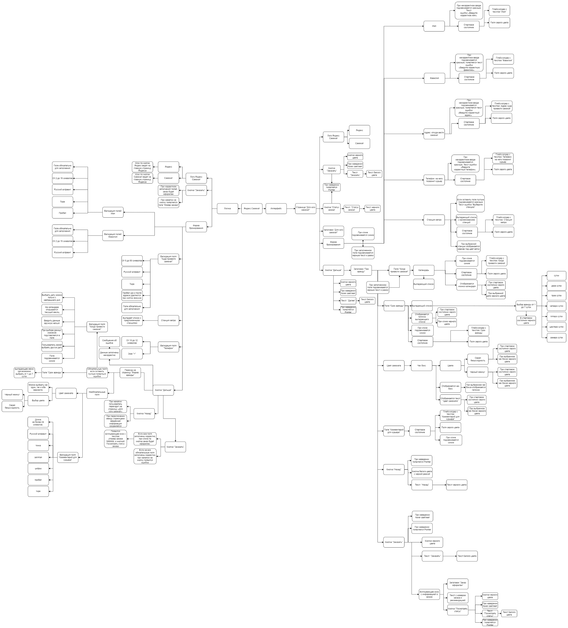

https://drive.google.com/file/d/1tOxLcjiwlsFv7euKEXIOJNNZPels__Ob/view?usp=sharing

